Hoja1
TABLAS DE VERDAD: PRUEBA Dadas las siguientes proposiciones, resuelva en la siguiente tabla las operaciones lógicas indicadas para cada par de proposiciones: 1. p : el sol gira alrededor de la tierra q : la tierra gira alrededor del sol 2. p : cinco es mayor que dos q : veinte es menor que treinta 3. p : Colombia se encuentra en América q : Brasil se encuentra en Europa 4. p : 4 == 4 q : 3 != 5 5. p : 20 > 40 q : 3 == 5 6. p : 4 * 6 == 2 * 12 q : 15 <= 14 7. p : 90 == 10 q : 0 >= -1 8. p : 10 >= 8 q : 0 <= 1 9. p : 4 es un número entero q : 20 es un número entero 10. p : 4 * (-2) > 0 q : 10 * 3 == 30 | Proposición | p | q | p && q | p || q | !p | !q
 | 1 | f | v | f | v | v | f
 | 2 | v | v | v | v | f | f
 | 3 | v | f | f | v | f | v
 | 4 | v | v | v | v | f | f
 | 5 | f | f | f | f | v | v
 | 6 | v | f | f | v | f | v
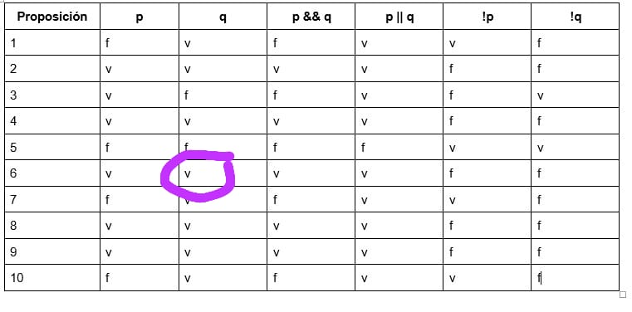
 | 7 | f | v | f | v | v | f
 | 8 | v | v | v | v | f | f
 | 9 | v | v | v | v | f | f
 | 10 | f | v | f | v | v | f

